Sheet1
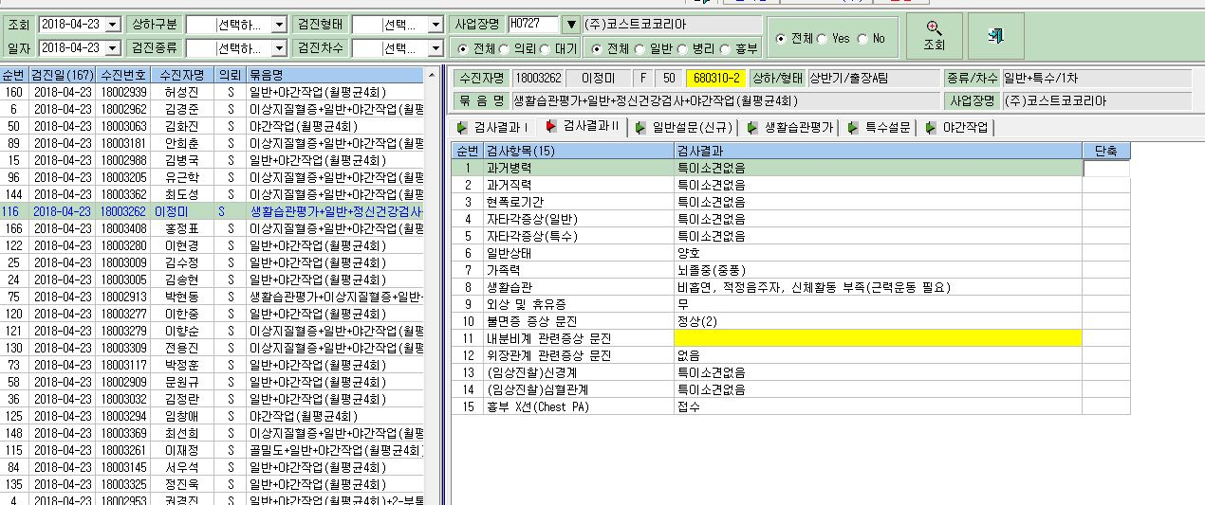

이번엔 여자의 내분비계 문진 결과가
반영되지 않습니다.

